상품제안서
밀톤 LED 라이트닝 데스크 회전형 무선 선풍기 | 상품코드: S46516

 |  |  |  |  |  |  | 02-713-8555 | www.synergygift.co.kr
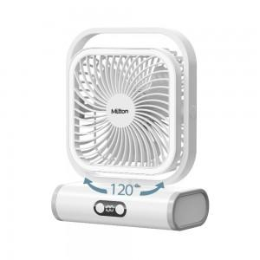

【상세/제작정보】

【인쇄/포장옵션】 | 레이저 / 포장불가능

【공급단가】 | 수량 | 30~ | 50~ | 100~ | 500~ | 1,000~
*VAT별도 | 단가 | 20,940원 | 19,810원 | 18,840원 | 18,360원 | 18,040원

【상품 URL】 | https://www.synergygift.co.kr:443/src/goods_detail.php?gdno=46516

